DNS na propagaci
Dodávky na propagaci -01-2026
Kód | Položka | Minimální požadované specifikace | Materiál | Počet ks | Počet potisků/výšivek na 1 ks | Barevnost potisků/výšivek | Technologie potisků | Rozměr a popis potisku/výšivky | Vizualizace | Cena za 1 jednotku bez DPH | Celková nabídková cena za položku bez DPH | Předpokládaná cena v Kč bez DPH | Žadatel o položku | Příkazce operace | Zakázka | Pracoviště | Místo doručení; kontakní osoba
1 | Špunty do uší v plastovém obalu | Průhledný plastový obal o maximálních rozměrech 4 × 2 × 4 cm. Uvnitř obalu dva pěnové špunty libovolné barvy. | plast, pěna | 500 | 2 | černá | tampontisk | potisknutá horní strana plastového obalu o minimálních rozměrech 2x1 cm |  |  | - Kč | 57,000.00 Kč | Ing. Veronika Měchurová | Mgr. Leona Stašová, Ph.D. | 4480 | 9901 | Měchurová Veronika <veronika.mechurova@uhk.cz>; tel.: 49 333 2519; adresa Rokitanského 62, Hradec Králové
2 | Blok z recyklovaného papíru s perem | Linkovaný blok velikosti A5 z recyklovaného papíru, s minimálně 40 listy a s papírovým kuličkovým perem, barva hnědá, černá, bílá. | karton, papír, guma | 500 | 2 | černá | tampontisk | potisknutá přední strana bloku o minimálních rozměrech rozměrech 2x3 cm |  |  | - Kč
3 | Sada náplastí | Průhledný plastový obal o maximálních rozměrech 12 × 6 × 2 cm. Uvnitř obalu minimálně 3 náplasti. | plast, papír | 500 | 2 | černá | tampontisk | potisknutá horní strana obalu o minimálních rozměrech 2x1 cm |  |  | - Kč
4 | Dezinfekční gel s karabinou | Průhledný plastový obal s kovovou karabinou na zavěšení o minimálním objemu 20 ml, včetně dezinfekčního gelu. Karabina barvy bílé, černé, šedé nebo barva "kovu". | plast, kov | 200 | 2 | černá | tampontisk | potisknutá pření strana obalu o minimálních rozměrech 2x1 cm |  |  | - Kč
5 | Balzám na rty | Černý nebo bílý plastový obal s balzámem na rty uvnitř o maximální výšce 8 cm a průměru 2 cm. | Plast | 500 | 2 | černá/bílá | tampontisk | potisknutý boční strana obalu o minimálních rozměrech 2x1 cm
6 | Opalovací krém na klíčence | Opalovací krém na kovové karabině s minimální ochranou SPF 30, minimální objem: 30 ml, minimální trvanlivost do 09/2025, bílý obal, černý potisk na bílé samolepce umístěné uprostřed těla produktu | plast, kov | 500 | 1 | černá | samolepka | černý potisk ve velikosti minimálně 4x6 cm na transparentní samolepce, adekvátně dle rozměru obalu, grafika loga UHK dle JVS UHK | 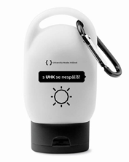 |  |  | 32,500.00 Kč | Mgr. Tereza Vaníčková | Bc. Tereza Makovská | 1000 | 9933 | tereza.vanickova@uhk.cz; tel.: 420 493 332 929, adresa: budova A, ul. Hradecká 1227, Hradec Králové
7 | Transparentní pláštěnka v obalu s karabinou pro zavěšení. | Transparentní pláštěnka poncho z PE v černém ABS obalu s karabinou pro zavěšení. | plast | 500 | 1 | bílá | tampontisk | bílý potisk na přední straně obalu uprostřed ve velikosti minimálně 25 x 25 mm adekvátně dle rozměru obalu, grafika loga UHK dle JVS UHK | 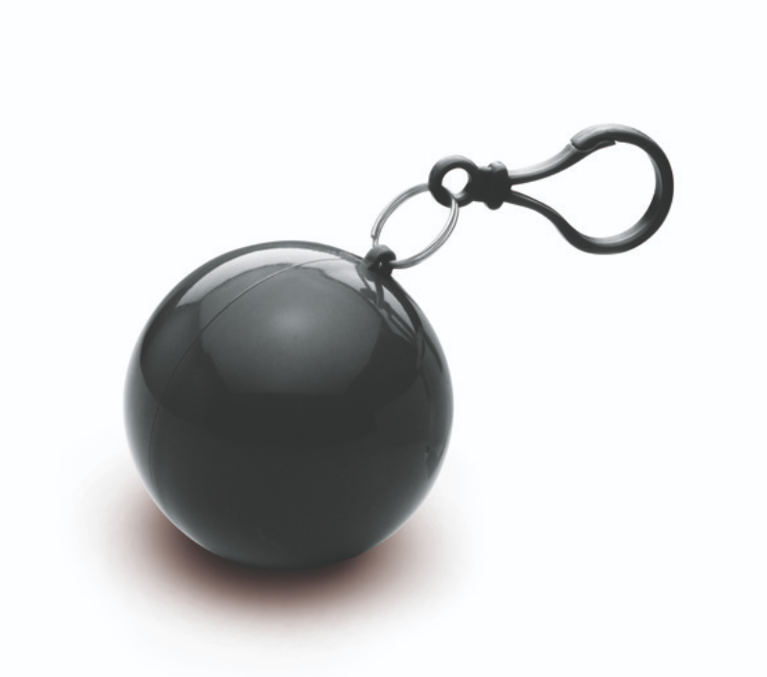 |  | - Kč
 |  |  |  |  |  |  |  | Celková nabídková cena za veřejnou zakázku v Kč bez DPH |  |  | - Kč

fim.uhk.cz/hed

